2.1.アカウント登録画面
2.1.アカウント登録画面
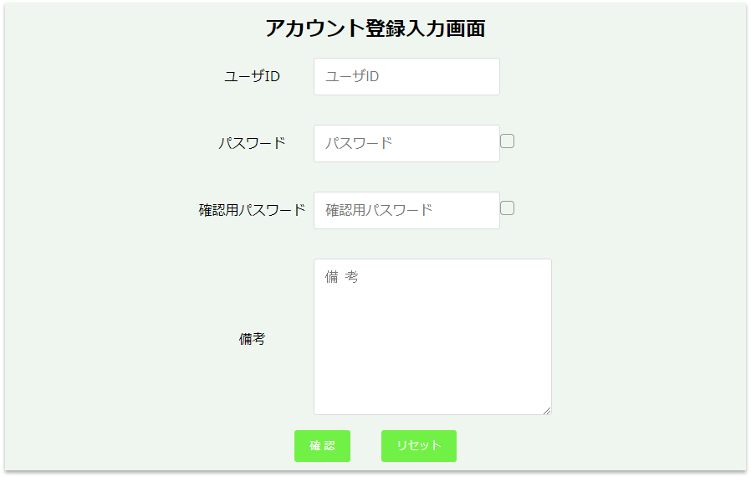

2.1.1.画面レイアウト

 | # | 項目名 |  |  | タグ種別 | 属性 | 桁 | 必須 | その他
 | 1 | ユーザID |  |  | 入力 | 半角英数字 | 16 | ◯：必須
 | 2 | パスワード |  |  | 入力 | 半角英数字 | 16 | ◯：必須
 | 3 |  |  |  | チェックボックス
 | 4 | 確認用パスワード |  |  | 入力 | 半角英数字 | 16 | ◯：必須
 | 5 |  |  |  | チェックボックス
 | 6 | 備考 |  |  | 入力 |  | 256 | △：任意
 | 7 | 確認 |  |  | ボタン
 | 8 | リセット |  |  | ボタン

2.1.2.処理詳細

 | # | アクション |  | 処理概要 |  | 処理詳細 |  |  |  | 例外概要 | 例外詳細
 | 1 | 初期表示 |  | - |  | - |  |  |  | - | -
 | 2 | パスワード（チェックボックス） 確認用パスワード（チェックボックス） チェック時 |  | 入力値を表示/非表示制御を行う |  | チェックボックスがチェック状態の場合、対象の項目の値を表示する チェックボックスが非チェック状態の場合、対象の項目の値を"****"で表示する |  |  |  | - | -
 | 3 | 確認ボタン押下 |  | 入力チェック |  |  |  |  |  | 必須チェック | ユーザIDが未入力の場合、"ユーザIDが未入力です" 表示 パスワードが未入力の場合、"パスワードが未入力です" 表示 確認パスワードが未入力の場合、"確認パスワードが未入力です" 表示
 | 4 |  |  |  |  |  |  |  |  | 型チェック | ユーザIDが半角英数字以外の場合、"ユーザIDは半角英数で入力してください" 表示 パスワードが半角英数字以外の場合、"パスワードが半角英数で入力してください" 表示 確認パスワードが半角英数字以外の場合、"確認用パスワードが半角英数で入力してください" 表示
 | 5 |  |  |  |  |  |  |  |  | 上限値チェック | ユーザIDが17桁以上の場合、"ユーザIDは16桁以下で入力してください" 表示 パスワードが17桁以上の場合、"パスワードは16桁以下で入力してください" 表示 確認パスワードが17桁以上の場合、"確認用パスワードは16桁以下で入力してください" 表示
 | 6 |  |  |  |  |  |  |  |  | 下限値チェック | ユーザIDが2桁未満の場合、"ユーザIDは2桁以上で入力してください" 表示 パスワードが2桁未満の場合、"パスワードは2桁以上で入力してください" 表示 確認パスワードが2桁未満の場合、"確認用パスワードは2桁以上で入力してください" 表示
 | 7 |  |  | アカウント重複チェック |  | 2.1.3.1.アカウント情報検索 より 検索したアカウント情報が存在する場合、例外処理参照 |  |  |  | アカウント情報重複チェックエラー | エラーメッセージ：指定されたユーザIDは既にアカウント情報が登録されています
 | 8 |  |  | アカウント登録確認画面へ遷移 |  | 2.2.アカウント登録確認画面 参照 |  |  |  | - | -
 | 9 | リセットボタン押下 |  | 入力情報をクリアする |  |  |  |  |  | - | -

2.1.3.DB処理

 | 2.1.3.1.アカウント情報検索
 |  | SELECT
 |  |  | *
 |  | FROM
 |  |  | ACCOUNT
 |  | WHERE
 |  |  | USER_ID = 入力されたユーザID

2.1.4.備考

2.2.アカウント登録確認画面
2.2.アカウント登録確認画面
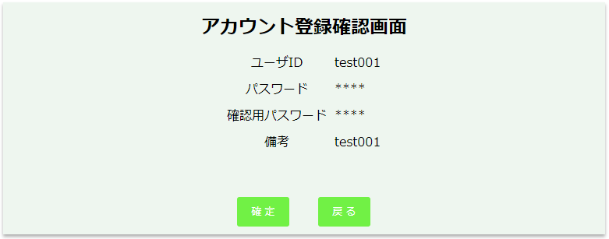

2.2.1.画面レイアウト

 | # | 項目名 |  |  | タグ種別 | 属性 | 桁 | 必須 | その他
 | 1 | ユーザID |  |  | 表示 |  |  |  | 入力情報.ユーザID
 | 2 | パスワード |  |  | 表示 |  |  |  | 入力情報.パスワード
 | 3 | 確認用パスワード |  |  | 表示 |  |  |  | 入力情報.確認用パスワード
 | 4 | 備考 |  |  | 表示 |  |  |  | 入力情報.備考
 | 5 | 確定 |  |  | ボタン
 | 6 | 戻る |  |  | ボタン

2.2.2.処理詳細

 | # | アクション | 処理概要 |  |  | 処理詳細 |  |  |  | 例外概要 |  | 例外詳細
 | 1 | 初期表示 | - |  |  | - |  |  |  | - |  | -
 | 2 | 確定ボタン押下 | アカウント情報登録 |  |  | 2.2.3.1.アカウント情報登録 参照 |  |  |  | - |  | -
 | 3 |  | 健康情報ファイル設定情報登録 |  |  | 2.2.3.2.健康情報ファイル設定情報登録 参照 |  |  |  | - |  | -
 | 4 |  | アカウント登録完了画面へ遷移 |  |  | 2.3.アカウント登録完了画面 参照 |  |  |  | - |  | -
 | 5 | 戻るボタン押下 | アカウント登録画面に遷移 |  |  | 入力情報を保持してアカウント登録画面に遷移 2.1.アカウント登録画面 参照 |  |  |  | - |  | -

2.2.3.DB処理

 | 2.2.3.1.アカウント情報登録
 |  | 入力 |  | 項目名 |  | 編集仕様 |  |  |  |  | 出力 |  | 項目名
 |  | 入力情報 |  | ユーザID |  |  |  |  |  |  | アカウント情報 |  | ユーザID
 |  |  |  | パスワード |  |  |  |  |  |  |  |  | パスワード
 |  | - |  | - |  | "0"（固定値） |  |  |  |  |  |  | 削除フラグ
 |  |  |  |  |  | システム日時 + 6ヶ月 |  |  |  |  |  |  | パスワード有効期限
 |  | 入力情報 |  | 備考 |  |  |  |  |  |  |  |  | 備考
 |  |  |  | ユーザID、パスワード |  | 2.2.4.1.APIキー作成アルゴリズム 参照 |  |  |  |  |  |  | APIキー
 |  | - |  | - |  | システム日時 |  |  |  |  |  |  | 更新日時
 |  |  |  |  |  | システム日時 |  |  |  |  |  |  | 登録日時

 | 2.2.3.2.健康情報ファイル設定情報登録
 |  | 入力 |  | 項目名 |  | 編集仕様 |  |  |  |  | 出力 |  | 項目名
 |  | 入力情報 |  | ユーザID |  |  |  |  |  |  | 健康情報ファイル設定 |  | ユーザID
 |  | - |  | - |  | "0"（固定値） |  |  |  |  |  |  | ヘッダーフラグ
 |  |  |  |  |  | "0"（固定値） |  |  |  |  |  |  | フッターフラグ
 |  |  |  |  |  | "0"（固定値） |  |  |  |  |  |  | マスクフラグ
 |  |  |  |  |  | "0"（固定値） |  |  |  |  |  |  | 囲い文字利用フラグ
 |  |  |  |  |  | システム日時 |  |  |  |  |  |  | 更新日時
 |  |  |  |  |  | システム日時 |  |  |  |  |  |  | 登録日時

2.2.4.備考

 | 2.2.4.1.APIキー作成アルゴリズム
 |  | パスワードに対し、ユーザIDをソルトとして、SHA256でハッシュ化した値をAPIキーとする

